Технически характеристики
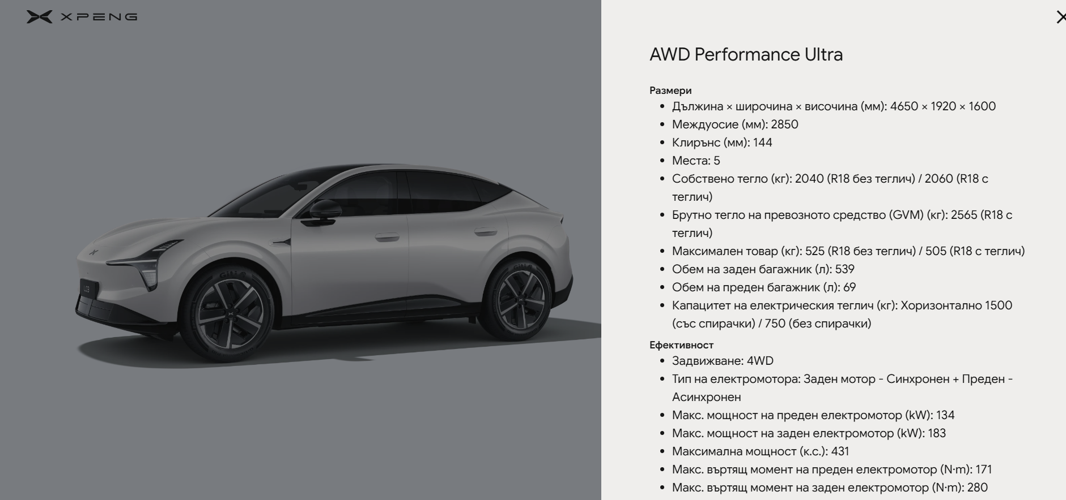

Раздел: технически характеристики | L03 BEV |  |  |  | L03 REEV
 | RWD Standard Range | RWD Long Range | RWD Long Range ULTRA | AWD Performance ULTRA | PowerX Long Range
Ефективност
Задвижване | 2WD | 2WD | 2WD | 4WD | 2WD
Тип на електромотора | Задно разположен - Синхронен | Задно разположен - Синхронен | Задно разположен - Синхронен | Заден мотор - Синхронен + Преден - Асинхронен | Задно разположен - Синхронен
Макс. мощност на преден електромотор (kW) | - | - | - | 134 | -
Макс. мощност на заден електромотор (kW) | 163 | 183 | 183 | 183 | 183
Максимална мощност (к.с.) | 222 | 249 | 249 | 431 | 249
Макс. въртящ момент на преден електромотор (N·m) | - | - | 171 | 171 | -
Макс. вътрящ момент на заден електромотор (N·m) | 280 | 280 | 280 | 280 | 280
Макс. скорост (км/ч) | 180
Ускорение 0~100км/ч. (сек.) | 7.5 | 6.6 | 6.6 | 4.5 | 6.8
Радиус на завой (м) | 5.25
Тип на батерията | LFP (3C)
Брутен капацитет на батерията (kWh) | 58.3 | 71.2 | 71.2 | 71.2 | 37.2
Електрически пробег WLTP (км) | 445(R18) | 520(R18) | 480(R20) | 440(R20) | TBD
Комбиниран пробег WLTP (км) | — | — | — | — | 1017
Разход на енергия kWh/100км-WLTP | 15.3 | 16 | 17.4 | 18.4 | TBD
AC време за зареждане (5–100%) при 11kW（ч） | 6.8 | 8.3 | 8.3 | 8.3 | 4.4
DC макс. мощност на зареждане (kW) | 193 | 236 | 236 | 236 | 123
DC време за зареждане (10-80%) | 20 мин.
DC време за зареждане (30-80%) | 16 мин
Окачване предно / задно | Тип „Макферсон“ / Петраменно "Multi-link"
Спирачки | Предни и задни дискови
OneBox спирачната система | ● | ● | ● | ● | ●
Система за контрол на сцеплението (TCS) | ● | ● | ● | ● | ●
Функция "Auto Hold" | ● | ● | ● | ● | ●
Асистент при потегляне и спускане по наклон | ● | ● | ● | ● | ●
Анти-блокираща система (ABS) | ● | ● | ● | ● | ●
Електронно разпределяне на спирачното усилие (EBD) | ● | ● | ● | ● | ●
Система за контрол на стабилността (ESC) | ● | ● | ● | ● | ●
Коефицент на съпротивление | 0.228Cd
V2L Порт за отдаване на заряд - Европейски стандарт | ● | ● | ● | ● | ●
3 фазен AC зареждащ режим | ● | ● | ● | ● | ●
Бензинов агрегат | — | — | — | — | 1.5Т
Резервоар за гориво (L) | — | — | — | — | 42
CO₂ g/km комбинирана стойност (съгласно WLTP) | 0 | 0 | 0 | 0 | 24 ( euro 6e )
XPILOT 2.5 (Система за подпомагане на водача)
Хардуерна система
Turing AI чипсет за интелигентно шофиране (х2) | — | — | ● | ● | —
Режими на движение: ECO, Comfort, Sport, Individual, Snow, Slippery | ● | ● | ● | ● | ●
Режими на движение: Escape | — | — | — | ● | —
XPILOT ASSIST Шофиране
NGP ( VLA 2.0 ) - AI усъвършенствана система за автономно шофиране | — | — | ● | ● | —
SR environment simulation display | — | — | ● | ● | —
Адаптивен круиз контрол（ACC） | ● | ● | ● | ● | ●
Асистент за поддържане центъра на лентата за движение（LCC） | ● | ● | ● | ● | ●
Интелигентен асистент за скорост（SAS) | ● | ● | ● | ● | ●
Автоматична смяна на лентата（ALC) | — | — | ● | ● | —
Асистент за разпознаване на пътни занци（TSR） | ● | ● | ● | ● | ●
XPILOT ASSIST Паркиране
Аистент за автономно паркиране (APA) | ● | ● | ● | ● | ●
Персонализиране на паркирането | — | — | ● | ● | —
Асистент за движение на заден ход | — | — | ● | ● | —
360° камера за наблюдение | ● | ● | ● | ● | ●
Камера за заден ход | ● | ● | ● | ● | ●
Опция "Прозрачно шаси" за наблюдение под автомобила | ● | ● | ● | ● | ●
Асистент за преместване на автомобила чрез XPENG app за мобилен телефон или чрез ключа. | ● | ● | ● | ● | ●
Асистент за паркиране чрез XPENG приложение за мобилен телефон или чрез ключа. | ● | ● | ● | ● | ●
XPILOT ASSIST Безопасност
Мониторинг на дистанцията пред автомобила（FDM） | ● | ● | ● | ● | ●
Превенция на възможен сблъсък отпред (FCP） | ● | ● | ● | ● | ●
Предупреждение за възможен сблъсък отпред (FCW） | ● | ● | ● | ● | ●
Предупреждение за възможен сблъсък странично отпред (FCТА） | ● | ● | ● | ● | ●
Автономно аварийно спиране (AEB） | ● | ● | ● | ● | ●
Системата за интелигентни дълги светлини (IHB) | ● | ● | ● | ● | ●
Система за следене на мъртвата зона около автомобила（BSD） | ● | ● | ● | ● | ●
Предупреждение за отворена врата（DOW） | ● | ● | ● | ● | ●
Предупреждение при напускане на лентата за движение（LDW） | ● | ● | ● | ● | ●
Асистент за поддържане на лентата (LKA） | ● | ● | ● | ● | ●
Предотвратяване напускането на лентата (LDP） | ● | ● | ● | ● | ●
Аварийно поддържане на лентата за движение (ELK） | ● | ● | ● | ● | ●
Предупреждени за възможен сблъсък отзад (RCW） | ● | ● | ● | ● | ●
Предупреждение за напречен трафик (RCTA） | ● | ● | ● | ● | ●
Xmart OS хардуер и софтуер
Infotainment SOC | MT8676 | MT8676 | Turing AI + MT8676 | Turing AI + MT8676 | MT8676
VLM - AI интелигентна система за визуално-езиково обработване | — | — | ● | ● | —
Дигитално инструментално табло 8.88" | ● | ● | ● | ● | ●
W-HUD дисплей 26.8" | ● | ● | ● | ● | ●
Мултимедиен екран 15.6" | ● | ● | ● | ● | ●
Интелигентен дистанционен ключ с ултра широколентова връзка (UWB) | ● | ● | ● | ● | ●
Bluetooth ключ чрез телефон / NFC карта ключ | ● | ● | ● | ● | ●
Дистанционна диагностика | ● | ● | ● | ● | ●
"Hey XPENG" интелигентен гласов асистент с разпознаване на 4 зони | ● | ● | ● | ● | ●
Интелигентна навигация | ● | ● | ● | ● | ●
DAB + FM радио | ● | ● | ● | ● | ●
Магазин за приложения (App store) | ● | ● | ● | ● | ●
Apple Carplay | ● | ● | ● | ● | ●
Android Auto | ● | ● | ● | ● | ●
Режим "Посрещане"/Режим "Медитация" | ● | ● | ● | ● | ●
Режим "Домашен любимец" | ● | ● | ● | ● | ●
Управление на автомобила посредством приложение "XPENG app" | ● | ● | ● | ● | ●
Безжично обновяване на софтуер (OTA) | ● | ● | ● | ● | ●
Екстериор
18" алуминиеви джанти | ● | ● | ● | ● | ●
20" алуминиеви спортни джанти | — | — | ○ | ○ | —
LED фарове с автоматични дълги и къси светлини | ● | ● | ● | ● | ●
Автоматично включване/изключване на LED фаровете | ● | ● | ● | ● | ●
Задни LED светлини по цялата ширина | ● | ● | ● | ● | ●
Автоматични чистачки със сензор за дъжд | ● | ● | ● | ● | ●
Външни странични огледала с електрическо прибиране/ подгряване / памет/ наклон при заден ход / сензори за мътва зона; | ● | ● | ● | ● | ●
Безрамкови врати и безрамкови странични огледала | ● | ● | ● | ● | ●
Скрити дръжки на вратите | ● | ● | ● | ● | ●
Електрически стъкла с автоматична функция и функция против прещипване | ● | ● | ● | ● | ●
Електрически заден багажник с памет | ● | ● | ● | ● | ●
Панорамен покрив с топлоизолационен слой и UV защита | ● | ● | ● | ● | ●
Tочки за монтаж на напречните греди на покрива | ● | ● | ● | ● | ●
Индикатор за нивото на течността на чистачките | ● | ● | ● | ● | ●
Тонирани стъкла - задни странични / задно централно ( според страната ) | ● | ● | ● | ● | ●
Отопляеми дюзи за чистачки ( според страната ) | ● | ● | ● | ● | ●
Интериор
Огледало за задно виждане с ръчна настройка и функция против заслепяване | ● | ● | ● | ● | ●
Капацитивен волан от микрофибър с подгряване | ● | ● | ● | ● | ●
Брой USB в автомобила | Тип A *1 + Тип C *2
Безжично зареждане 50W с охлаждане за 1 мобилен телефон | ● | ● | ● | ● | ●
1/4" резбовани крепежни елементи (предни седалки, зад центр. огледало, B-колони × 2) | ● | ● | ● | ● | ●
Pogo-pin интерфейс × 2 (централна конзола + багажник) | ● | ● | ● | ● | ●
Вградени магнитни закопчалки × 8 | ● | ● | ● | ● | ●
Амбиентно осветление с 256 нюанси | ● | ● | ● | ● | ●
Седалки от изкуствена (PVC) кожа | ● | ● | ● | ● | ●
Колони и таван в кадифена облицовка | ● | ● | ● | ● | ●
12V контакт в багажника | ● | ● | ● | ● | ●
XOPERA аудио система с 9 високоговорители | ● | ● | — | — | ●
XOPERA аудио система с 18 високоговорители | — | — | ● | ● | —
2 броя високоговорители в седалката на водача | ● | ● | ● | ● | ●
Система за редуциране на шума (RNC) | — | — | ● | ● | —
Автоматичен климатик & термопомпа | ● | ● | ● | ● | ●
XP-HP 3.5 интелигентна система за термо мениджмънт | ● | ● | ● | ● | ●
2 броя температурни зони на климатика | 2 | 2 | 2 | 2 | 2
Ръчно управление на въздуховодите | ● | ● | ● | ● | ●
PM2.5 филтрация | ● | ● | ● | ● | ●
Електрическа седалка на водача | ● | ● | ● | ● | ●
Електрическа седалка на пасажера | ● | ● | ● | ● | ●
Предни седалки с 4-посочна лумбална опора | ● | ● | ● | ● | ●
Предни седалки с отопление | ● | ● | ● | ● | ●
Предни седалки с вентилация | ● | ● | ● | ● | ●
Предни седалки с памет/функция отдръпване | ● | ● | ● | ● | ●
Масаж на предни седалки | - | - | ● | ● | -
Tочки за монтаж на предните седалки | ● | ● | ● | ● | ●
Ръчно регулиране на облегалката на втори ред седалки | ● | ● | ● | ● | ●
Централен подлакътник с поставки за чаши | ● | ● | ● | ● | ●
Сгъване на облегалките на задните седалки 40/20/40 | ● | ● | ● | ● | ●
10L чекмедже за съхранение под втори ред седалки | ● | ● | ● | ● | ●
Безопасност
Въздушни възглавници за водача | ● | ● | ● | ● | ●
Въздушна възглавница между водача и пасажера | ● | ● | ● | ● | ●
Въздушна възглавница за пасажера | ● | ● | ● | ● | ●
Странични въздушни възглавници за първи ред седалки | ● | ● | ● | ● | ●
Въздушни възглавници тип "завеси" | ● | ● | ● | ● | ●
Мониторинг на налягането в гумите (TPMS) | ● | ● | ● | ● | ●
Камера за наблюдение на водача (DMS) | ● | ● | ● | ● | ●
Система за мониторинг на пътниците отпред (OMS) | - | - | ● | ● | -
Видеозапис на шофирането | ● | ● | ● | ● | ●
Регистриране присъствието на деца - пряко наблюдение | ● | ● | ● | ● | ●
Напомняне за непоставени колани | ● | ● | ● | ● | ●
Задни ISOFIX® | ● | ● | ● | ● | ●
Акустична система за предупреждения в автомобила (AVAS) | ● | ● | ● | ● | ●
Аварийно повикване (Е-call) | ● | ● | ● | ● | ●
Auto Hold - автоматично задържане на автомобила | ● | ● | ● | ● | ●
Деактивиране на еърбег при пасажера отпред | ● | ● | ● | ● | ●

Опционално оборудване
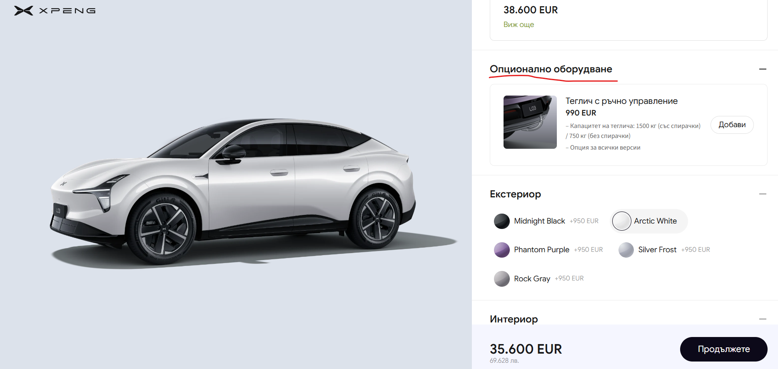

 | Раздел: Опционално оборудване | L03 BEV |  |  |  | L03 REEV
 |  | RWD Standard Range | RWD Long Range | RWD Long Range ULTRA | AWD Performance ULTRA | PowerX Long Range
о1 | Теглич с ръчно управление | ○ | ○ | ○ | ○ | ○
 | Предни и задни спирачни апарати в жълт цвят и 20" спортни джанти | — | — | ○ | ○ | —
о2
о3 | Black Edition ( при избор на BE (о3) за Ultra, отпада в конфигуратора о2 за Utra) | — | — | — | ○ | —
 | -Черни 20" спортни джанти
 | -Предни и задни спирачни апарати в черен цвят
 | -Елементи на екстериора в опушен черен цвят
 | Екстериор
 | Midnight Black | ○ | ○ | ○ | ○ | ○
 | Arctic White | ○ | ○ | ○ | ○ | ○
 | Graphite Gray | ○ | ○ | ○ | ○ | ○
 | Silver Frost | ○ | ○ | ○ | ○ | ○
 | Rock Gray | ○ | ○ | ○ | ○ | ○
 | Black Edition |  |  |  | ○
 | Интериор
 | Dark Gray | ○ | ○ | ○ | ○ | ○
 | Light Gray | ○ | ○ | ○ | ○ | ○
 | Джанти
 | 18" алуминиеви джанти | ● | ● | ● | ● | ●
 | 20" алуминиеви спортни джанти | — | — | ○ | ○ | —

